2018_data
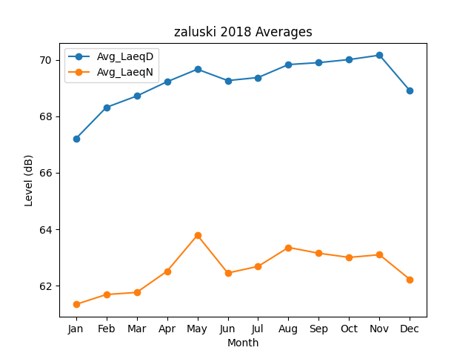
Month | Avg_LaeqD | Avg_LaeqN
1 | 67.209410692 | 61.337328343
2 | 68.314742748 | 61.686626637
3 | 68.716639991 | 61.760904154
4 | 69.22262917 | 62.511066933
5 | 69.665861896 | 63.787793326
6 | 69.264408203 | 62.448943683
7 | 69.372795328 | 62.683783267
8 | 69.831476423 | 63.353879321
9 | 69.900146176 | 63.148751046
10 | 70.008562492 | 63.001723112
11 | 70.163527673 | 63.096134748
12 | 68.9049094 | 62.220683902

